エビデンス
 | 01_001_001

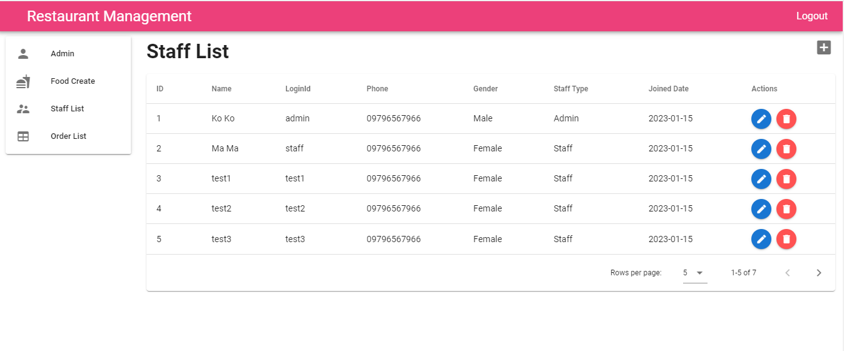
 |  | スタッフID テキストフィールド | １．ログイン画面へ移動すること ２．【staffId】を入力すること | １．【staffId】が入力されること | アイ | 2023-01-13
01_001_002 |  | スタッフID テキストフィールド |  |  | アイ | 2023-01-13

01_001_003

01_001_004

01_001_005

01_001_006

01_001_007 |  |  | １．フォームのルールが合うこと ２．DBに存在しないスタッフIDを入力する ３．ボタンを押下する | １．APIを呼ばれること ２．ボタンの内容が読み込む状況になること ３．下記のエラーアラートメッセージが表示されること 【Login Failed! staffId or Password is wrong!】

 | 01_001_002

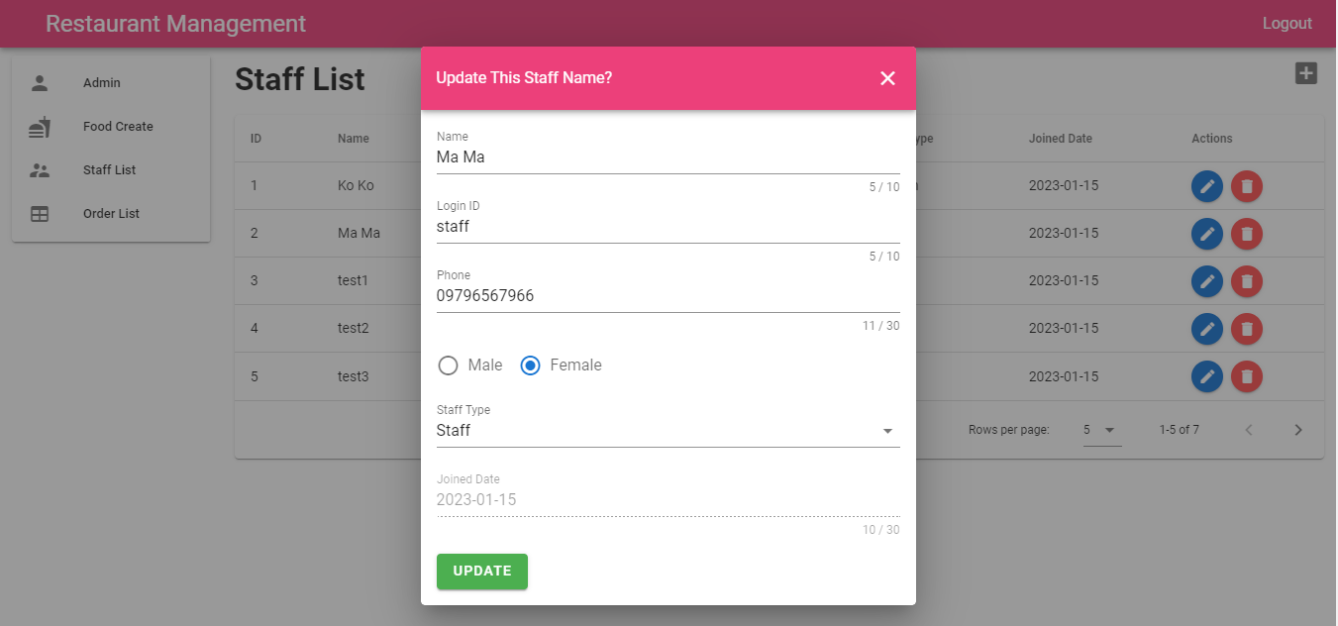

 | 01_001_003

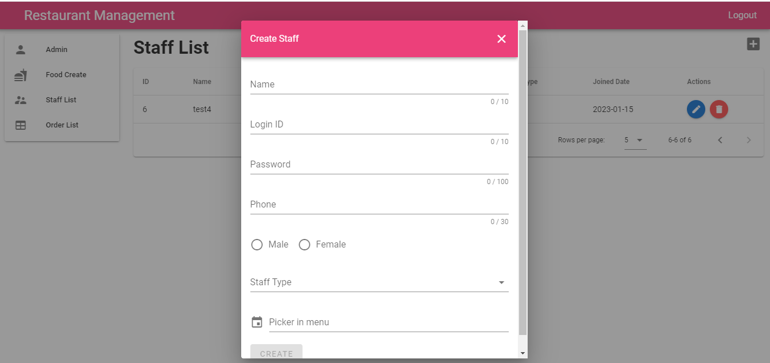

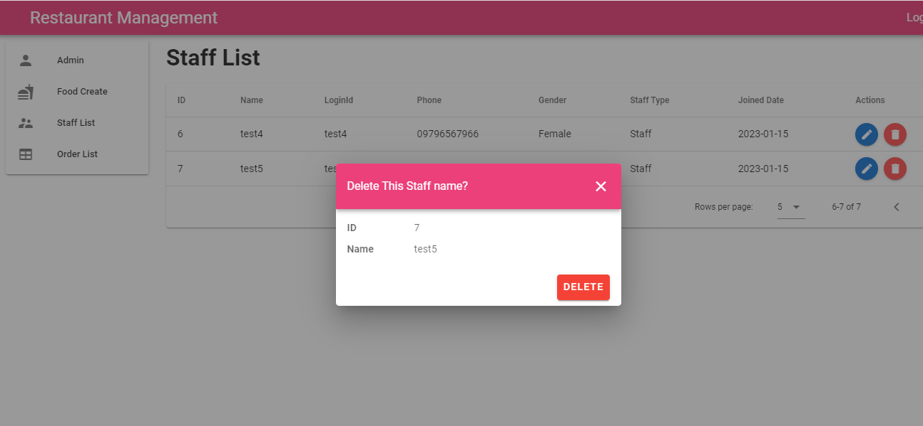
 | 01_001_004

 | 01_001_005

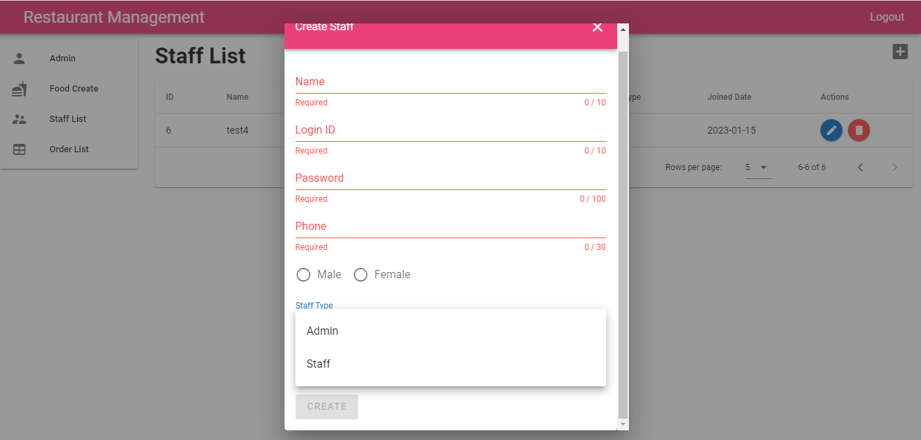

エラーアラートのメッセージが間違っている。
【Login Failed!
Password is wrong!】ではない

